2018_02_data
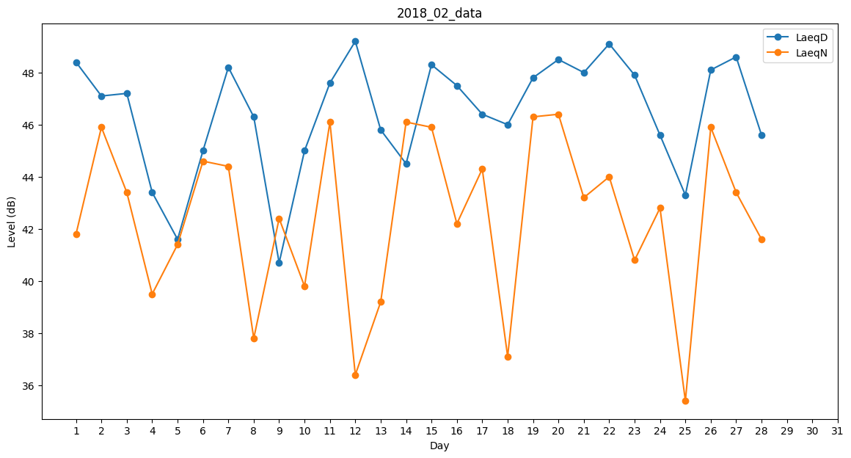
Day | LaeqD | LaeqN
1 | 48.4 | 41.8
2 | 47.1 | 45.9
3 | 47.2 | 43.4
4 | 43.4 | 39.5
5 | 41.6 | 41.4
6 | 45 | 44.6
7 | 48.2 | 44.4
8 | 46.3 | 37.8
9 | 40.7 | 42.4
10 | 45 | 39.8
11 | 47.6 | 46.1
12 | 49.2 | 36.4
13 | 45.8 | 39.2
14 | 44.5 | 46.1
15 | 48.3 | 45.9
16 | 47.5 | 42.2
17 | 46.4 | 44.3
18 | 46 | 37.1
19 | 47.8 | 46.3
20 | 48.5 | 46.4
21 | 48 | 43.2
22 | 49.1 | 44
23 | 47.9 | 40.8
24 | 45.6 | 42.8
25 | 43.3 | 35.4
26 | 48.1 | 45.9
27 | 48.6 | 43.4
28 | 45.6 | 41.6

